Informe numérico
INFORME DE TWITTER

CUENTA |  |  | Nuevos seguidores |  | Total de seguidores
 |  |  | 150 |  | 15,405
 |  |  | Nuevo unfollows |  | Total de tweets en la cuenta
 |  |  | 35 |  | 14

TWEETS PUBLICADOS
Tipología tweets | Tweets | Fotos | Vídeos | Enlace | Total tweets del mes
 | 34 | 7 | 3 | 32 | 76

Replies |  | Menciones |  | ENGAGEMENT
450 |  | 180
Retweets |  | Favoritos
250 |  | 19
Total engagement
899

ALCANCE |  |  | Impresiones cuenta |  | Clics en enlaces
 |  |  | 125,350 |  | 13
 |  |  | Nivel de influencia
 |  |  | 56

TOP Ciudades |  |  |  | CIUDADES
Madrid |  | Barcelona
Sevilla |  | Cádiz

TWEET CON MÁS REPERCUSIÓN |  |  | 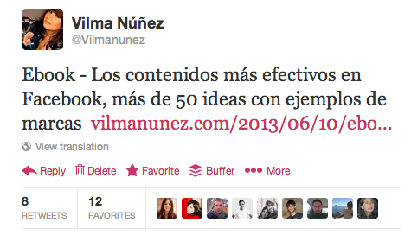

 |  |  | Replies | Retweets | Favoritos | Total Engagement
 |  |  | 5 | 8 | 12 | 25

 |  |  |  | COMENTARIOS

Plantilla elaborada por Vilma Núñez | @vilmanunez | www.vilmanunez.com
Si quieres más plantillas gratuitas entra en www.vilmanunez.com/category/plantillas
Si quieres plantillas PREMIUM como este mismo informe en formato infografía entra en www.socialmediapacks.com

